Explications
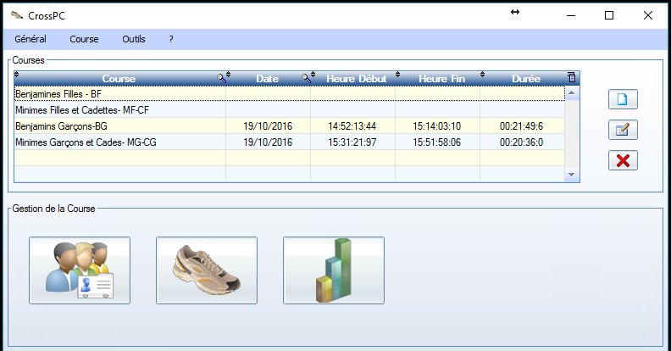
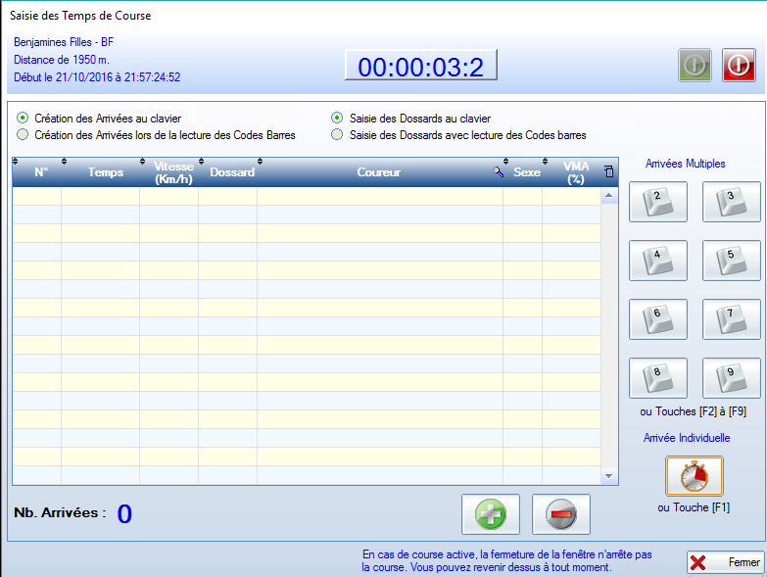

Clic vert pour démarrer la course puis clic rouge pour arrêter la course

Placer le curseur dans cette colonne et scanner les dossards des coureurs dans l'ordre d'arrivée, Les dossards ont un numéro et le code barres correspondant à chaque coureur, A chaque scan les données correspondantes au coureur s'inscrivent dans les colonnes cntigues,
Clic pour afficher la fenêtre de droite et lancer une course choisie dans le cadre ci-dessus

Chaque appui ici ou touche F1 inscrit un temps dans la colonne correspondante et un N° d'ordre dans la colonne N°

Clic ici pour entrer les engagés de chaque course avec un fichier csv

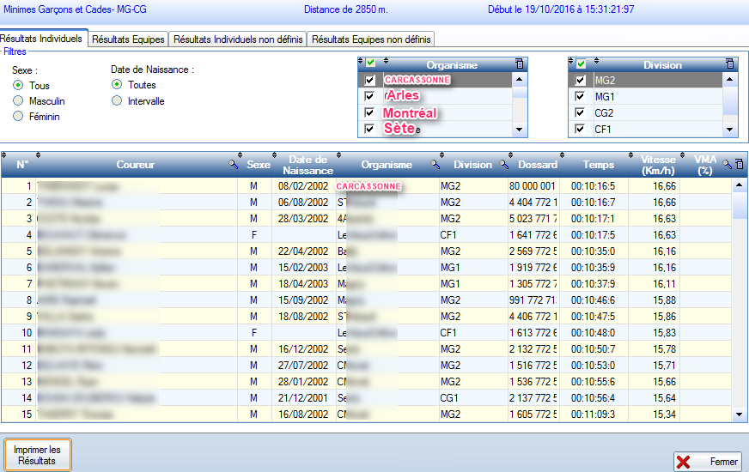
Après le scan des dossards à l'arrivée en cliquant sur l'icône histogramme du cadre Courses j'ai les résultats de la course choisie. En cliquant sur "Imprimer les Résultats" j'obtient la fenêtre des choix à droite, Imprimer me permettra d'imprimer les résultats avec le modèle imposé et en cliquant sur l'icône excel je peux exporter les résultats dans un classeur excel qui se nomme par défaut "Aperçu Ecran",
J'ai collé cet "Aperçu Ecran dans l'onglet du même nom de ce classeur,
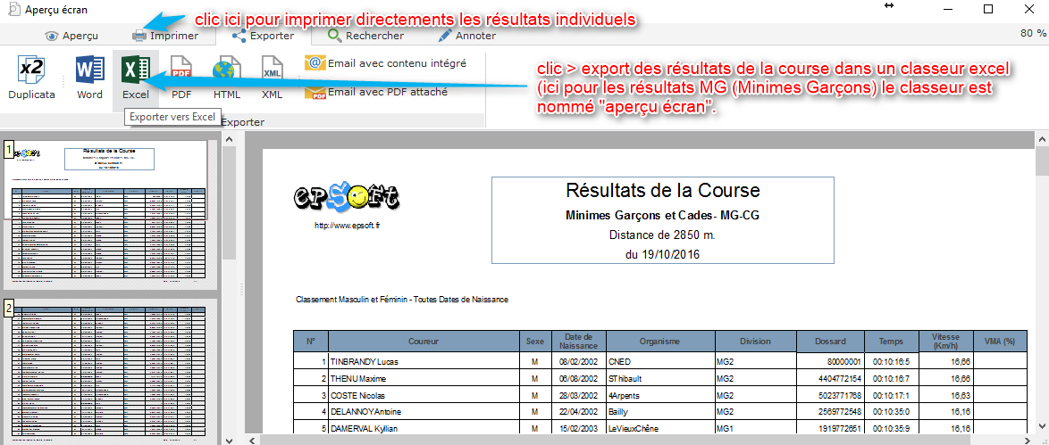

Le logiciel que j'utilise s'appelle CrossPc, Il ne génère pas les classements par équipes comme je le souhaite 3Filles + 3 Gar9ons

